상품제안서
나오 15W 고속 무선충전 마우스패드 | 상품코드: S44031

 |  |  |  |  |  |  | 02-713-8555 | www.synergygift.co.kr
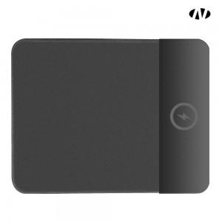 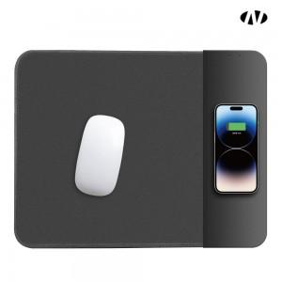 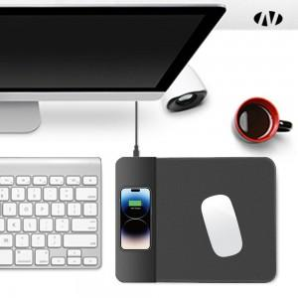

【상세/제작정보】 | 1. 무선 15W 고속충전<br>2. 입력전압 : 5V 2A~9V 2A<br>3. 충전식 마우스패드

【인쇄/포장옵션】 | 레이저, 풀칼라 / 포장지포장

【공급단가】 | 수량 | 50~ | 100~ | 300~ | 1,000~ | 3,000~
*VAT별도 | 단가 | 7,560원 | 7,150원 | 6,800원 | 6,630원 | 6,510원

【상품 URL】 | https://www.synergygift.co.kr:443/src/goods_detail.php?gdno=44031

